Datos
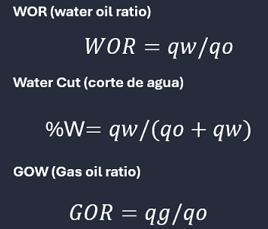
Pozo | HOMOL-41 | HOMOL-41 | HOMOL-41 |  |  |  | Pozo |  | HOMOL-63 | HOMOL-63 | HOMOL-63
Fluido | PETROLEO (MBD) | GAS ASOCIADO (MMPCD) | AGUA (MBD) | RGA(MMPC/MB) | %WC | WOR (MBW/MBO) | Fluido |  | PETROLEO (MBD) | GAS ASOCIADO (MMPCD) | AGUA (MBD)
2007-01-31 | 0 | 0 | 0 | #DIV/0! | #DIV/0! | #DIV/0! | 2007-01-31 | 1 | 0 | 0 | 0 | #DIV/0!
2007-02-28 | 0 | 0 | 0 | #DIV/0! | #DIV/0! | #DIV/0! | 2007-02-28 | 2 | 0 | 0 | 0 | #DIV/0! | #DIV/0!
2007-03-31 | 0 | 0 | 0 | #DIV/0! | #DIV/0! | #DIV/0! | 2007-03-31 | 3 | 0 | 0 | 0 | #DIV/0! | #DIV/0!
2007-04-30 | 0 | 0 | 0 | #DIV/0! | #DIV/0! | #DIV/0! | 2007-04-30 | 4 | 0 | 0 | 0 | #DIV/0! | #DIV/0!
2007-05-31 | 0 | 0 | 0 | #DIV/0! | #DIV/0! | #DIV/0! | 2007-05-31 | 5 | 0 | 0 | 0 | #DIV/0! | #DIV/0!
2007-06-30 | 0 | 0 | 0 | #DIV/0! | #DIV/0! | #DIV/0! | 2007-06-30 | 6 | 0 | 0 | 0 | #DIV/0! | #DIV/0!
2007-07-31 | 0 | 0 | 0 | #DIV/0! | #DIV/0! | #DIV/0! | 2007-07-31 | 7 | 0 | 0 | 0 | #DIV/0! | #DIV/0!
2007-08-31 | 0 | 0 | 0 | #DIV/0! | #DIV/0! | #DIV/0! | 2007-08-31 | 8 | 0 | 0 | 0 | #DIV/0! | #DIV/0!
2007-09-30 | 0 | 0 | 0 | #DIV/0! | #DIV/0! | #DIV/0! | 2007-09-30 | 9 | 0 | 0 | 0 | #DIV/0! | #DIV/0!
2007-10-31 | 0 | 0 | 0 | #DIV/0! | #DIV/0! | #DIV/0! | 2007-10-31 | 10 | 0 | 0 | 0 | #DIV/0! | #DIV/0!
2007-11-30 | 0 | 0 | 0 | #DIV/0! | #DIV/0! | #DIV/0! | 2007-11-30 | 11 | 0 | 0 | 0 | #DIV/0! | #DIV/0!
2007-12-31 | 0 | 0 | 0 | #DIV/0! | #DIV/0! | #DIV/0! | 2007-12-31 | 12 | 0 | 0 | 0 | #DIV/0! | #DIV/0!
2008-01-31 | 0 | 0 | 0 | #DIV/0! | #DIV/0! | #DIV/0! | 2008-01-31 | 13 | 0 | 0 | 0 | #DIV/0! | #DIV/0!
2008-02-29 | 0 | 0 | 0 | #DIV/0! | #DIV/0! | #DIV/0! | 2008-02-29 | 14 | 0 | 0 | 0 | #DIV/0! | #DIV/0!
2008-03-31 | 0 | 0 | 0 | #DIV/0! | #DIV/0! | #DIV/0! | 2008-03-31 | 15 | 0 | 0 | 0 | #DIV/0! | #DIV/0!
2008-04-30 | 0 | 0 | 0 | #DIV/0! | #DIV/0! | #DIV/0! | 2008-04-30 | 16 | 0 | 0 | 0 | #DIV/0! | #DIV/0!
2008-05-31 | 0 | 0 | 0 | #DIV/0! | #DIV/0! | #DIV/0! | 2008-05-31 | 17 | 0 | 0 | 0 | #DIV/0! | #DIV/0!
2008-06-30 | 0 | 0 | 0 | #DIV/0! | #DIV/0! | #DIV/0! | 2008-06-30 | 18 | 0 | 0 | 0 | #DIV/0! | #DIV/0!
2008-07-31 | 0 | 0 | 0 | #DIV/0! | #DIV/0! | #DIV/0! | 2008-07-31 | 19 | 0 | 0 | 0 | #DIV/0! | #DIV/0!
2008-08-31 | 0 | 0 | 0 | #DIV/0! | #DIV/0! | #DIV/0! | 2008-08-31 | 20 | 0 | 0 | 0 | #DIV/0! | #DIV/0!
2008-09-30 | 0 | 0 | 0 | #DIV/0! | #DIV/0! | #DIV/0! | 2008-09-30 | 21 | 0 | 0 | 0 | #DIV/0! | #DIV/0!
2008-10-31 | 0 | 0 | 0 | #DIV/0! | #DIV/0! | #DIV/0! | 2008-10-31 | 22 | 0 | 0 | 0 | #DIV/0! | #DIV/0!
2008-11-30 | 0 | 0 | 0 | #DIV/0! | #DIV/0! | #DIV/0! | 2008-11-30 | 23 | 0 | 0 | 0 | #DIV/0! | #DIV/0!
2008-12-31 | 0 | 0 | 0 | #DIV/0! | #DIV/0! | #DIV/0! | 2008-12-31 | 24 | 0 | 0 | 0 | #DIV/0! | #DIV/0!
2009-01-31 | 0 | 0 | 0 | #DIV/0! | #DIV/0! | #DIV/0! | 2009-01-31 | 25 | 0 | 0 | 0 | #DIV/0! | #DIV/0!
2009-02-28 | 0 | 0 | 0 | #DIV/0! | #DIV/0! | #DIV/0! | 2009-02-28 | 26 | 0 | 0 | 0 | #DIV/0! | #DIV/0!
2009-03-31 | 0 | 0 | 0 | #DIV/0! | #DIV/0! | #DIV/0! | 2009-03-31 | 27 | 0 | 0 | 0 | #DIV/0! | #DIV/0!
2009-04-30 | 0 | 0 | 0 | #DIV/0! | #DIV/0! | #DIV/0! | 2009-04-30 | 28 | 0 | 0 | 0 | #DIV/0! | #DIV/0!
2009-05-31 | 0 | 0 | 0 | #DIV/0! | #DIV/0! | #DIV/0! | 2009-05-31 | 29 | 0 | 0 | 0 | #DIV/0! | #DIV/0!
1 | 0
2 | 0 | 0
3 | 0 | 0
4 | 0 | 0
5 | 0 | 0
6 | 0 | 0
7 | 0 | 0
8 | 0 | 0
9 | 0 | 0
10 | 0 | 0
11 | 0 | 0
12 | 0 | 0
13 | 0 | 0
14 | 0 | 0
15 | 0 | 0
16 | 0 | 0
17 | 0 | 0
18 | 0 | 0
19 | 0 | 0
20 | 0 | 0
21 | 0 | 0
22 | 0 | 0
23 | 0 | 0
24 | 0 | 0
25 | 0 | 0
26 | 0 | 0
27 | 0 | 0
28 | 0 | 0
29 | 0 | 0
30 | 0 | 0
31 | 0 | 0
32 | 0 | 0
33 | 0 | 0
34 | 0 | 0
35 | 0 | 0
36 | 0 | 0
37 | 0 | 0
38 | 0 | 0
39 | 0 | 0
40 | 0 | 0
41 | 0 | 0
42 | 0 | 0
43 | 0 | 0
44 | 0 | 0
45 | 0 | 0
46 | 0 | 0
47 | 0 | 0
48 | 0 | 0
49 | 0 | 0
50 | 0 | 0
...
2009-06-30 | 0 | 0 | 0 | #DIV/0! | #DIV/0! | #DIV/0! | 2009-06-30 | 30 | 0 | 0 | 0 | #DIV/0! | #DIV/0!
2009-07-31 | 0 | 0 | 0 | #DIV/0! | #DIV/0! | #DIV/0! | 2009-07-31 | 31 | 0 | 0 | 0 | #DIV/0! | #DIV/0!
2009-08-31 | 0 | 0 | 0 | #DIV/0! | #DIV/0! | #DIV/0! | 2009-08-31 | 32 | 0 | 0 | 0 | #DIV/0! | #DIV/0!
2009-09-30 | 0 | 0 | 0 | #DIV/0! | #DIV/0! | #DIV/0! | 2009-09-30 | 33 | 0 | 0 | 0 | #DIV/0! | #DIV/0!
2009-10-31 | 0 | 0 | 0 | #DIV/0! | #DIV/0! | #DIV/0! | 2009-10-31 | 34 | 0 | 0 | 0 | #DIV/0! | #DIV/0!
2009-11-30 | 0 | 0 | 0 | #DIV/0! | #DIV/0! | #DIV/0! | 2009-11-30 | 35 | 0 | 0 | 0 | #DIV/0! | #DIV/0!
2009-12-31 | 0 | 0 | 0 | #DIV/0! | #DIV/0! | #DIV/0! | 2009-12-31 | 36 | 0 | 0 | 0 | #DIV/0! | #DIV/0!
2010-01-31 | 0 | 0 | 0 | #DIV/0! | #DIV/0! | #DIV/0! | 2010-01-31 | 37 | 0 | 0 | 0 | #DIV/0! | #DIV/0!
2010-02-28 | 0 | 0 | 0 | #DIV/0! | #DIV/0! | #DIV/0! | 2010-02-28 | 38 | 0 | 0 | 0 | #DIV/0! | #DIV/0!
2010-03-31 | 0 | 0 | 0 | #DIV/0! | #DIV/0! | #DIV/0! | 2010-03-31 | 39 | 0 | 0 | 0 | #DIV/0! | #DIV/0!
2010-04-30 | 0 | 0 | 0 | #DIV/0! | #DIV/0! | #DIV/0! | 2010-04-30 | 40 | 0 | 0 | 0 | #DIV/0! | #DIV/0!
2010-05-31 | 0 | 0 | 0 | #DIV/0! | #DIV/0! | #DIV/0! | 2010-05-31 | 41 | 0 | 0 | 0 | #DIV/0! | #DIV/0!
2010-06-30 | 0 | 0 | 0 | #DIV/0! | #DIV/0! | #DIV/0! | 2010-06-30 | 42 | 0 | 0 | 0 | #DIV/0! | #DIV/0!
2010-07-31 | 0 | 0 | 0 | #DIV/0! | #DIV/0! | #DIV/0! | 2010-07-31 | 43 | 0 | 0 | 0 | #DIV/0! | #DIV/0!
2010-08-31 | 0 | 0 | 0 | #DIV/0! | #DIV/0! | #DIV/0! | 2010-08-31 | 44 | 0 | 0 | 0 | #DIV/0! | #DIV/0!
2010-09-30 | 0 | 0 | 0 | #DIV/0! | #DIV/0! | #DIV/0! | 2010-09-30 | 45 | 0 | 0 | 0 | #DIV/0! | #DIV/0!
2010-10-31 | 0 | 0 | 0 | #DIV/0! | #DIV/0! | #DIV/0! | 2010-10-31 | 46 | 0 | 0 | 0 | #DIV/0! | #DIV/0!
2010-11-30 | 0 | 0 | 0 | #DIV/0! | #DIV/0! | #DIV/0! | 2010-11-30 | 47 | 0 | 0 | 0 | #DIV/0! | #DIV/0!
2010-12-31 | 0 | 0 | 0 | #DIV/0! | #DIV/0! | #DIV/0! | 2010-12-31 | 48 | 0 | 0 | 0 | #DIV/0! | #DIV/0!
2011-01-31 | 0 | 0 | 0 | #DIV/0! | #DIV/0! | #DIV/0! | 2011-01-31 | 49 | 0 | 0 | 0 | #DIV/0! | #DIV/0!
2011-02-28 | 0 | 0 | 0 | #DIV/0! | #DIV/0! | #DIV/0! | 2011-02-28 | 50 | 0 | 0 | 0 | #DIV/0! | #DIV/0!
2011-03-31 | 0 | 0 | 0 | #DIV/0! | #DIV/0! | #DIV/0! | 2011-03-31 | 51 | 0 | 0 | 0 | #DIV/0! | #DIV/0!
2011-04-30 | 0 | 0 | 0 | #DIV/0! | #DIV/0! | #DIV/0! | 2011-04-30 | 52 | 0 | 0 | 0 | #DIV/0! | #DIV/0!
2011-05-31 | 0 | 0 | 0 | #DIV/0! | #DIV/0! | #DIV/0! | 2011-05-31 | 53 | 0 | 0 | 0 | #DIV/0! | #DIV/0!
2011-06-30 | 0 | 0 | 0 | #DIV/0! | #DIV/0! | #DIV/0! | 2011-06-30 | 54 | 0 | 0 | 0 | #DIV/0! | #DIV/0!
2011-07-31 | 0 | 0 | 0 | #DIV/0! | #DIV/0! | #DIV/0! | 2011-07-31 | 55 | 0 | 0 | 0 | #DIV/0! | #DIV/0!
2011-08-31 | 0 | 0 | 0 | #DIV/0! | #DIV/0! | #DIV/0! | 2011-08-31 | 56 | 0 | 0 | 0 | #DIV/0! | #DIV/0!
2011-09-30 | 0 | 0 | 0 | #DIV/0! | #DIV/0! | #DIV/0! | 2011-09-30 | 57 | 0 | 0 | 0 | #DIV/0! | #DIV/0!
2011-10-31 | 0 | 0 | 0 | #DIV/0! | #DIV/0! | #DIV/0! | 2011-10-31 | 58 | 0 | 0 | 0 | #DIV/0! | #DIV/0!
2011-11-30 | 0 | 0 | 0 | #DIV/0! | #DIV/0! | #DIV/0! | 2011-11-30 | 59 | 0 | 0 | 0 | #DIV/0! | #DIV/0!
2011-12-31 | 0 | 0 | 0 | #DIV/0! | #DIV/0! | #DIV/0! | 2011-12-31 | 60 | 0 | 0 | 0 | #DIV/0! | #DIV/0!
2012-01-31 | 0 | 0 | 0 | #DIV/0! | #DIV/0! | #DIV/0! | 2012-01-31 | 61 | 0 | 0 | 0 | #DIV/0! | #DIV/0!
2012-02-29 | 0.7552 | 0.7728 | 0 | 1.0233050847 | 0% | 0 | 2012-02-29 | 62 | 0 | 0 | 0 | #DIV/0! | #DIV/0!
2012-03-31 | 7.406 | 8.4952 | 0 | 1.1470699433 | 0% | 0 | 2012-03-31 | 63 | 0 | 0 | 0 | #DIV/0! | #DIV/0!
2012-04-30 | 7.5098 | 8.6229 | 0 | 1.1482196596 | 0% | 0 | 2012-04-30 | 64 | 0 | 0 | 0 | #DIV/0! | #DIV/0!
2012-05-31 | 6.6567 | 8.2508 | 0 | 1.2394730122 | 0% | 0 | 2012-05-31 | 65 | 0 | 0 | 0 | #DIV/0! | #DIV/0!
2012-06-30 | 7.164 | 8.8737 | 0 | 1.2386515913 | 0% | 0 | 2012-06-30 | 66 | 0 | 0 | 0 | #DIV/0! | #DIV/0!
2012-07-31 | 7.3253 | 9.0121 | 0 | 1.2302704326 | 0% | 0 | 2012-07-31 | 67 | 0 | 0 | 0 | #DIV/0! | #DIV/0!
2012-08-31 | 7.3155 | 9.0003 | 0 | 1.2303055157 | 0% | 0 | 2012-08-31 | 68 | 0 | 0 | 0 | #DIV/0! | #DIV/0!
2012-09-30 | 7.1217 | 8.8414 | 0 | 1.2414732437 | 0% | 0 | 2012-09-30 | 69 | 0 | 0 | 0 | #DIV/0! | #DIV/0!
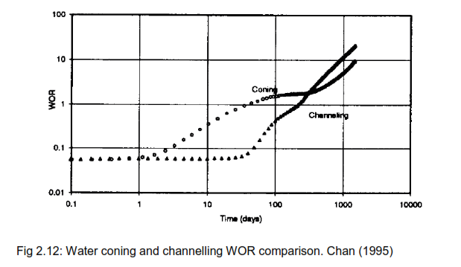
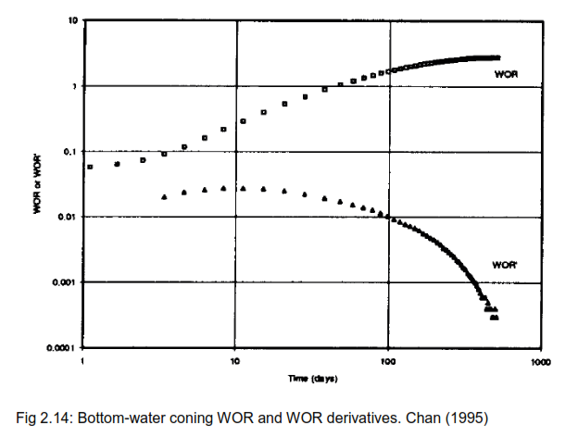
2012-10-31 | 6.8914 | 8.5588 | 0 | 1.2419537394 | 0% | 0 | 2012-10-31 | 70 | 0 | 0 | 0 | #DIV/0! | #DIV/0!
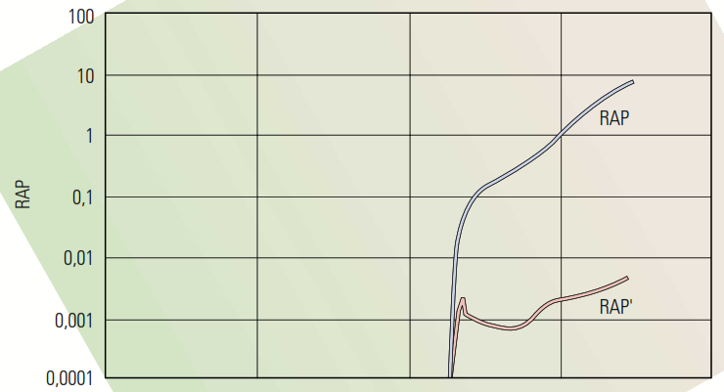
2012-11-30 | 6.648 | 7.3876 | 0 | 1.1112515042 | 0% | 0 | 2012-11-30 | 71 | 0 | 0 | 0 | #DIV/0! | #DIV/0!
2012-12-31 | 6.7719 | 8.1575 | 0 | 1.2046102276 | 0% | 0 | 2012-12-31 | 72 | 0 | 0 | 0 | #DIV/0! | #DIV/0!
2013-01-31 | 6.5939 | 7.9843 | 0 | 1.2108615539 | 0% | 0 | 2013-01-31 | 73 | 0 | 0 | 0 | #DIV/0! | #DIV/0!
2013-02-28 | 6.7166 | 8.0774 | 0 | 1.2026025072 | 0% | 0 | 2013-02-28 | 74 | 0 | 0 | 0 | #DIV/0! | #DIV/0!
2013-03-31 | 6.9129 | 8.2267 | 0 | 1.1900504853 | 0% | 0 | 2013-03-31 | 75 | 0 | 0 | 0 | #DIV/0! | #DIV/0!
2013-04-30 | 6.5954 | 7.9519 | 0 | 1.2056736513 | 0% | 0 | 2013-04-30 | 76 | 0 | 0 | 0 | #DIV/0! | #DIV/0!
2013-05-31 | 6.5991 | 7.9565 | 0 | 1.2056947159 | 0% | 0 | 2013-05-31 | 77 | 0 | 0 | 0 | #DIV/0! | #DIV/0!
2013-06-30 | 6.5991 | 7.9565 | 0 | 1.2056947159 | 0% | 0 | 2013-06-30 | 78 | 0 | 0 | 0 | #DIV/0! | #DIV/0!
2013-07-31 | 6.624 | 7.9855 | 0 | 1.2055404589 | 0% | 0 | 2013-07-31 | 79 | 0 | 0 | 0 | #DIV/0! | #DIV/0!
2013-08-31 | 6.5375 | 7.9331 | 0 | 1.2134760994 | 0% | 0 | 2013-08-31 | 80 | 0 | 0 | 0 | #DIV/0! | #DIV/0!
2013-09-30 | 6.3351 | 7.8566 | 0 | 1.2401698474 | 0% | 0 | 2013-09-30 | 81 | 0 | 0 | 0 | #DIV/0! | #DIV/0!
2013-10-31 | 5.8452 | 6.9342 | 0 | 1.1863067132 | 0% | 0 | 2013-10-31 | 82 | 0 | 0 | 0 | #DIV/0! | #DIV/0!
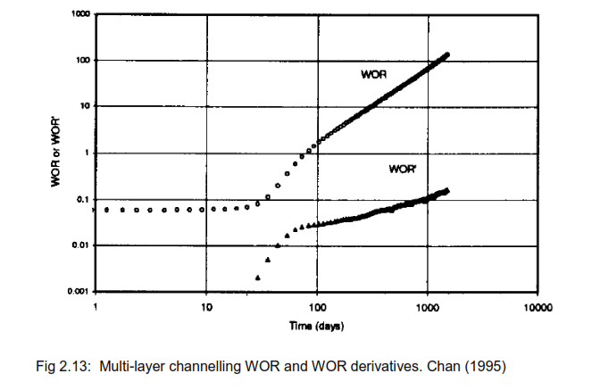
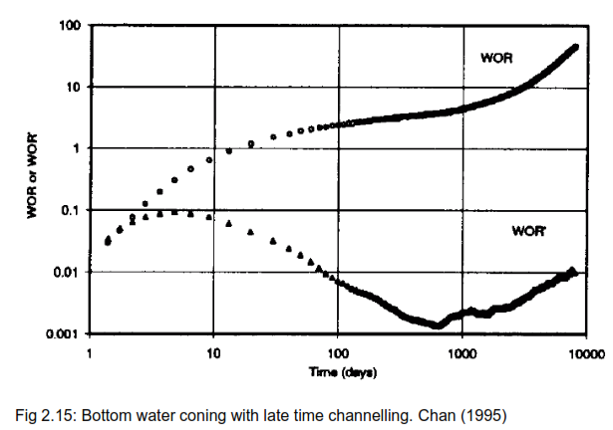
2013-11-30 | 5.6148 | 6.8261 | 0 | 1.2157334188 | 0% | 0 | 2013-11-30 | 83 | 0 | 0 | 0 | #DIV/0! | #DIV/0!
2013-12-31 | 5.3405 | 6.849 | 0 | 1.2824641887 | 0% | 0 | 2013-12-31 | 84 | 0 | 0 | 0 | #DIV/0! | #DIV/0!
2014-01-31 | 5.0109 | 6.3009 | 0 | 1.2574387835 | 0% | 0 | 2014-01-31 | 85 | 0 | 0 | 0 | #DIV/0! | #DIV/0!
2014-02-28 | 4.1272 | 5.5285 | 0 | 1.3395280093 | 0% | 0 | 2014-02-28 | 86 | 0 | 0 | 0 | #DIV/0! | #DIV/0!
2014-03-31 | 4.1371 | 5.485 | 0 | 1.3258079331 | 0% | 0 | 2014-03-31 | 87 | 0 | 0 | 0 | #DIV/0! | #DIV/0!
2014-04-30 | 3.9821 | 4.8409 | 0 | 1.2156651013 | 0% | 0 | 2014-04-30 | 88 | 0 | 0 | 0 | #DIV/0! | #DIV/0!
2014-05-31 | 3.9648 | 4.817 | 0 | 1.2149414851 | 0% | 0 | 2014-05-31 | 89 | 0 | 0 | 0 | #DIV/0! | #DIV/0!
2014-06-30 | 3.9185 | 4.5394 | 0 | 1.1584534899 | 0% | 0 | 2014-06-30 | 90 | 0 | 0 | 0 | #DIV/0! | #DIV/0!
2014-07-31 | 3.7076 | 4.4404 | 0 | 1.1976480742 | 0% | 0 | 2014-07-31 | 91 | 0 | 0 | 0 | #DIV/0! | #DIV/0!
2014-08-31 | 4.5918 | 4.5736 | 0 | 0.99603641274 | 0% | 0 | 2014-08-31 | 92 | 0 | 0 | 0 | #DIV/0! | #DIV/0!
2014-09-30 | 5.4595 | 5.3198 | 0.0178 | 0.97441157615 | 0% | 0.0032603718289 | 2014-09-30 | 93 | 0 | 0 | 0 | #DIV/0! | #DIV/0!
2014-10-31 | 5.2878 | 4.9713 | 0.2902 | 0.94014523999 | 5% | 0.054881046938 | 2014-10-31 | 94 | 0 | 0 | 0 | #DIV/0! | #DIV/0!
2014-11-30 | 4.9209 | 6.3306 | 0.0773 | 1.2864719868 | 2% | 0.015708508606 | 2014-11-30 | 95 | 0 | 0 | 0 | #DIV/0! | #DIV/0!
2014-12-31 | 5.2701 | 6.3623 | 0 | 1.2072446443 | 0% | 0 | 2014-12-31 | 96 | 0 | 0 | 0 | #DIV/0! | #DIV/0!
2015-01-31 | 5.0753 | 6.1356 | 0.0675 | 1.2089137588 | 1% | 0.013299706421 | 2015-01-31 | 97 | 0 | 0 | 0 | #DIV/0! | #DIV/0!
2015-02-28 | 4.8361 | 5.84 | 0.3194 | 1.207584624 | 6% | 0.066044953578 | 2015-02-28 | 98 | 0 | 0 | 0 | #DIV/0! | #DIV/0!
2015-03-31 | 5.6766 | 6.7666 | 0.4268 | 1.1920163478 | 7% | 0.075185850685 | 2015-03-31 | 99 | 0 | 0 | 0 | #DIV/0! | #DIV/0!
2015-04-30 | 5.3409 | 6.5617 | 0.7917 | 1.2285757082 | 13% | 0.1482334438 | 2015-04-30 | 100 | 0 | 0 | 0 | #DIV/0! | #DIV/0!
2015-05-31 | 5.0599 | 6.3887 | 0.4741 | 1.2626138856 | 9% | 0.093697503903 | 2015-05-31 | 101 | 0 | 0 | 0 | #DIV/0! | #DIV/0!
2015-06-30 | 4.4319 | 5.891 | 0.677 | 1.3292267425 | 13% | 0.15275615425 | 2015-06-30 | 102 | 0 | 0 | 0 | #DIV/0! | #DIV/0!
2015-07-31 | 4.8269 | 6.1248 | 1.2617 | 1.2688889349 | 21% | 0.26138929748 | 2015-07-31 | 103 | 0 | 0 | 0 | #DIV/0! | #DIV/0!
2015-08-31 | 4.5639 | 5.6122 | 0.5134 | 1.2296939021 | 10% | 0.11249150945 | 2015-08-31 | 104 | 0 | 0 | 0 | #DIV/0! | #DIV/0!
2015-09-30 | 1.7144 | 1.8755 | 0.0617 | 1.0939687354 | 3% | 0.035989267382 | 2015-09-30 | 105 | 0 | 0 | 0 | #DIV/0! | #DIV/0!
2015-10-31 | 1.417 | 1.6237 | 0.3996 | 1.1458715596 | 22% | 0.2820042343 | 2015-10-31 | 106 | 0 | 0 | 0 | #DIV/0! | #DIV/0!
2015-11-30 | 0.9106 | 1.0266 | 0.2062 | 1.127388535 | 18% | 0.22644410279 | 2015-11-30 | 107 | 0 | 0 | 0 | #DIV/0! | #DIV/0!
2015-12-31 | 0.6684 | 0.489 | 0.1258 | 0.7315978456 | 16% | 0.1882106523 | 2015-12-31 | 108 | 0 | 0 | 0 | #DIV/0! | #DIV/0!
2016-01-31 | 0.8037 | 0.768 | 0.0839 | 0.95558044046 | 9% | 0.10439218614 | 2016-01-31 | 109 | 0 | 0 | 0 | #DIV/0! | #DIV/0!
2016-02-29 | 0 | 0 | 0 | #DIV/0! | #DIV/0! | #DIV/0! | 2016-02-29 | 110 | 0 | 0 | 0 | #DIV/0! | #DIV/0!
2016-03-31 | 0 | 0 | 0 | #DIV/0! | #DIV/0! | #DIV/0! | 2016-03-31 | 111 | 0 | 0 | 0 | #DIV/0! | #DIV/0!
2016-04-30 | 0 | 0 | 0 | #DIV/0! | #DIV/0! | #DIV/0! | 2016-04-30 | 112 | 0 | 0 | 0 | #DIV/0! | #DIV/0!
2016-05-31 | 0 | 0 | 0 | #DIV/0! | #DIV/0! | #DIV/0! | 2016-05-31 | 113 | 0 | 0 | 0 | #DIV/0! | #DIV/0!
2016-06-30 | 0 | 0 | 0 | #DIV/0! | #DIV/0! | #DIV/0! | 2016-06-30 | 114 | 0 | 0 | 0 | #DIV/0! | #DIV/0!
2016-07-31 | 0 | 0 | 0 | #DIV/0! | #DIV/0! | #DIV/0! | 2016-07-31 | 115 | 0 | 0 | 0 | #DIV/0! | #DIV/0!
2016-08-31 | 0 | 0 | 0 | #DIV/0! | #DIV/0! | #DIV/0! | 2016-08-31 | 1 | 4.5392 | 4.9242 | 0.0009 | 0.00019827282341 | #DIV/0!
2016-09-30 | 0 | 0 | 0 | #DIV/0! | #DIV/0! | #DIV/0! | 2016-09-30 | 2 | 5.812 | 6.0568 | 0.0116 | 0.0019958706125 | 0.0017975977891
2016-10-31 | 0 | 0 | 0 | #DIV/0! | #DIV/0! | #DIV/0! | 2016-10-31 | 3 | 5.6783 | 5.8746 | 0.1084 | 0.019090220665 | 0.017094350052
2016-11-30 | 0 | 0 | 0 | #DIV/0! | #DIV/0! | #DIV/0! | 2016-11-30 | 4 | 5.5218 | 5.574 | 0.0106 | 0.0019196638777 | 0.017170556787
2016-12-31 | 0 | 0 | 0 | #DIV/0! | #DIV/0! | #DIV/0! | 2016-12-31 | 5 | 6.3494 | 7.216 | 0.3398 | 0.053516867736 | 0.051597203858
2017-01-31 | 0 | 0 | 0 | #DIV/0! | #DIV/0! | #DIV/0! | 2017-01-31 | 6 | 7.1867 | 7.5735 | 0.163 | 0.02268078534 | 0.030836082396
2017-02-28 | 0 | 0 | 0 | #DIV/0! | #DIV/0! | #DIV/0! | 2017-02-28 | 7 | 7.2313 | 7.7113 | 0 | 0 | 0.02268078534
2017-03-31 | 0 | 0 | 0 | #DIV/0! | #DIV/0! | #DIV/0! | 2017-03-31 | 8 | 6.5198 | 7.3437 | 0.688 | 0.10552470935 | 0.10552470935
2017-04-30 | 0 | 0 | 0 | #DIV/0! | #DIV/0! | #DIV/0! | 2017-04-30 | 9 | 6.5318 | 7.0121 | 0.0671 | 0.010272819131 | 0.095251890216
2017-05-31 | 0 | 0 | 0 | #DIV/0! | #DIV/0! | #DIV/0! | 2017-05-31 | 10 | 6.9336 | 7.2484 | 0.0115 | 0.0016585900542 | 0.0086142290768
2017-06-30 | 0 | 0 | 0 | #DIV/0! | #DIV/0! | #DIV/0! | 2017-06-30 | 11 | 7.4363 | 8.4991 | 0.0445 | 0.0059841587886 | 0.0043255687344
2017-07-31 | 0 | 0 | 0 | #DIV/0! | #DIV/0! | #DIV/0! | 2017-07-31 | 12 | 8.0557 | 8.945 | 0 | 0 | 0.0059841587886
2017-08-31 | 0 | 0 | 0 | #DIV/0! | #DIV/0! | #DIV/0! | 2017-08-31 | 13 | 6.8427 | 8.7529 | 0.0793 | 0.011588992649 | 0.011588992649
2017-09-30 | 0 | 0 | 0 | #DIV/0! | #DIV/0! | #DIV/0! | 2017-09-30 | 14 | 6.9819 | 8.1709 | 0.0148 | 0.0021197668256 | 0.0094692258235
2017-10-31 | 0 | 0 | 0 | #DIV/0! | #DIV/0! | #DIV/0! | 2017-10-31 | 15 | 7.2703 | 8.3493 | 0 | 0 | 0.0021197668256
2017-11-30 | 0 | 0 | 0 | #DIV/0! | #DIV/0! | #DIV/0! | 2017-11-30 | 16 | 7.3629 | 8.5092 | 0.1153 | 0.01565959065 | 0.01565959065
2017-12-31 | 0.0521 | 0.0553 | 0.0001 | 1.0614203455 | 0% | 0.0019193857965 | 2017-12-31 | 17 | 7.0979 | 8.5205 | 0.2237 | 0.031516363995 | 0.015856773345
2018-01-31 | 3.9079 | 3.9873 | 0.8577 | 1.0203178178 | 18% | 0.21947849228 | 2018-01-31 | 18 | 7.206 | 8.8636 | 0.337 | 0.046766583403 | 0.015250219408
2018-02-28 | 4.5136 | 4.3746 | 0.9007 | 0.96920418291 | 17% | 0.19955246367 | 2018-02-28 | 19 | 6.8897 | 8.5548 | 0.2411 | 0.034994266804 | 0.011772316599
2018-03-31 | 4.266 | 4.3878 | 0 | 1.0285513361 | 0% | 0 | 2018-03-31 | 20 | 7.0502 | 8.5325 | 0.2598 | 0.036850018439 | 0.0018557516351
2018-04-30 | 4.4198 | 4.4852 | 0.0018 | 1.0147970496 | 0% | 0.00040725824698 | 2018-04-30 | 21 | 7.1249 | 8.4131 | 0.2734 | 0.038372468386 | 0.0015224499463
2018-05-31 | 4.753 | 4.9211 | 0.0021 | 1.0353671365 | 0% | 0.00044182621502 | 2018-05-31 | 22 | 6.5026 | 7.4982 | 0.3827 | 0.058853381724 | 0.020480913339
2018-06-30 | 5.8959 | 6.4344 | 0.0028 | 1.0913346563 | 0% | 0.00047490629081 | 2018-06-30 | 23 | 5.1877 | 5.906 | 0.2656 | 0.0511980261 | 0.007655355624
2018-07-31 | 6.3156 | 6.2905 | 0 | 0.9960257141 | 0% | 0 | 2018-07-31 | 24 | 4.6911 | 5.4373 | 0.5059 | 0.10784251029 | 0.056644484185
2018-08-31 | 6.2177 | 6.1903 | 0.0034 | 0.99559322579 | 0% | 0.00054682599675 | 2018-08-31 | 25 | 4.7943 | 5.3505 | 0.368 | 0.076757816574 | 0.031084693712
2018-09-30 | 5.8429 | 6.5205 | 0.0069 | 1.1159698095 | 0% | 0.0011809204333 | 2018-09-30 | 26 | 4.6491 | 5.2732 | 0.4532 | 0.097481232927 | 0.020723416353
2018-10-31 | 5.7779 | 6.5384 | 0.0076 | 1.1316222157 | 0% | 0.0013153567905 | 2018-10-31 | 27 | 4.5532 | 4.8318 | 0.2781 | 0.061077923219 | 0.036403309708
2018-11-30 | 6.1264 | 6.6493 | 0.0009 | 1.0853519196 | 0% | 0.00014690519718 | 2018-11-30 | 28 | 4.0569 | 4.6958 | 0.5717 | 0.14092040721 | 0.079842483989
2018-12-31 | 5.9609 | 6.4337 | 0.0012 | 1.0793168817 | 0% | 0.00020131188243 | 2018-12-31 | 29 | 3.6214 | 4.371 | 0.6471 | 0.1786878003 | 0.037767393091
2019-01-31 | 5.7338 | 6.2453 | 0.0179 | 1.0892078552 | 0% | 0.0031218389201 | 2019-01-31 | 30 | 3.1433 | 3.9691 | 0.7783 | 0.24760601915 | 0.068918218854
2019-02-28 | 5.6791 | 6.3005 | 0.0247 | 1.1094187459 | 0% | 0.0043492806959 | 2019-02-28 | 31 | 2.8584 | 3.84 | 0.8628 | 0.30184718724 | 0.054241168086
2019-03-31 | 5.7615 | 6.2974 | 0.0364 | 1.0930139721 | 1% | 0.0063177991842 | 2019-03-31 | 32 | 2.8254 | 3.5985 | 0.6146 | 0.21752672188 | 0.084320465358
2019-04-30 | 5.7084 | 6.2209 | 0 | 1.0897799734 | 0% | 0 | 2019-04-30 | 33 | 2.8225 | 3.0859 | 0.4205 | 0.14898139947 | 0.068545322412
2019-05-31 | 5.5239 | 6.2457 | 0 | 1.1306685494 | 0% | 0 | 2019-05-31 | 34 | 2.2389 | 2.8118 | 0.8195 | 0.36602796016 | 0.21704656069
2019-06-30 | 5.857 | 6.4644 | 0 | 1.1037049684 | 0% | 0 | 2019-06-30 | 35 | 1.9872 | 2.5469 | 0.7708 | 0.38788244767 | 0.021854487506
2019-07-31 | 6.0694 | 6.704 | 0 | 1.1045572874 | 0% | 0 | 2019-07-31 | 36 | 1.7629 | 2.2992 | 0.7544 | 0.42793124965 | 0.04004880198
2019-08-31 | 6.1316 | 6.9565 | 0 | 1.1345325853 | 0% | 0 | 2019-08-31 | 37 | 0.8849 | 1.0664 | 0.3963 | 0.44784721437 | 0.019915964729
2019-09-30 | 5.958 | 6.86 | 0.0054 | 1.1513930849 | 0% | 0.00090634441088 | 2019-09-30 | 38 | 0 | 0 | 0 | #DIV/0! | #DIV/0!
2019-10-31 | 5.9509 | 6.8876 | 0.0076 | 1.1574047623 | 0% | 0.0012771177469 | 2019-10-31 | 39 | 1.6979 | 1.4445 | 0.2235 | 0.13163319395 | #DIV/0!
2019-11-30 | 6.6145 | 7.231 | 0.0032 | 1.0932043238 | 0% | 0.0004837856225 | 2019-11-30 | 40 | 1.3539 | 2.2005 | 1.4825 | 1.0949848586 | 0.96335166461
2019-12-31 | 6.6837 | 7.7545 | 0.0165 | 1.1602106618 | 0% | 0.0024686924907 | 2019-12-31 | 41 | 0.8265 | 1.8085 | 1.5539 | 1.8800967937 | 0.78511193515
2020-01-31 | 6.6695 | 8.1048 | 0.0984 | 1.2152035385 | 1% | 0.014753729665 | 2020-01-31 | 42 | 1.3019 | 1.6381 | 0.91 | 0.69897841616 | 1.1811183775
2020-02-29 | 6.8687 | 8.2431 | 0.3047 | 1.2000960881 | 4% | 0.044360650487 | 2020-02-29 | 43 | 0.8846 | 1.05 | 0.5294 | 0.59846258196 | 0.1005158342
2020-03-31 | 6.5163 | 7.9854 | 0.4158 | 1.2254500253 | 6% | 0.063809216887 | 2020-03-31 | 44 | 0.9538 | 1.0843 | 0.559 | 0.58607674565 | 0.012385836309
2020-04-30 | 5.89 | 7.0498 | 0.2756 | 1.196910017 | 4% | 0.046791171477 | 2020-04-30 | 45 | 0.6913 | 1.0949 | 0.5869 | 0.84898018227 | 0.26290343662
2020-05-31 | 5.3518 | 6.6435 | 0.4643 | 1.2413580478 | 8% | 0.086755857842 | 2020-05-31 | 46 | 0.8201 | 1.0031 | 0.7517 | 0.91659553713 | 0.067615354864
2020-06-30 | 5.2168 | 6.5879 | 0.7999 | 1.2628239534 | 13% | 0.15333154424 | 2020-06-30 | 47 | 0.9202 | 1.028 | 0.9765 | 1.0611823517 | 0.14458681453
2020-07-31 | 4.735 | 6.2716 | 0.8429 | 1.3245195354 | 15% | 0.17801478353 | 2020-07-31 | 48 | 0.8841 | 0.9366 | 0.7333 | 0.82943105983 | 0.23175129183
2020-08-31 | 4.1528 | 5.6641 | 0.6763 | 1.3639231362 | 14% | 0.16285397804 | 2020-08-31 | 49 | 0.9685 | 0.8788 | 0.6057 | 0.62540010325 | 0.20403095658
2020-09-30 | 3.7441 | 5.0093 | 0.323 | 1.3379183248 | 8% | 0.086269063326 | 2020-09-30 | 50 | 1.0466 | 0.8704 | 0.3566 | 0.340722339 | 0.28467776425
2020-10-31 | 3.3386 | 4.4538 | 0.4892 | 1.3340322291 | 13% | 0.14652848499 | 2020-10-31 | 51 | 0.8972 | 0.783 | 0.4055 | 0.45196165849 | 0.11123931949
2020-11-30 | 3.0642 | 4.0688 | 0.35 | 1.3278506625 | 10% | 0.11422230925 | 2020-11-30 | 52 | 0.8268 | 0.7691 | 0.4461 | 0.53955007257 | 0.087588414076
2020-12-31 | 2.7342 | 3.5956 | 0.2801 | 1.3150464487 | 9% | 0.10244312779 | 2020-12-31 | 53 | 0.7586 | 0.7424 | 0.4343 | 0.57250197733 | 0.032951904758
2021-01-31 | 2.5663 | 3.3758 | 0.2393 | 1.3154346725 | 9% | 0.093247087246 | 2021-01-31 | 54 | 0.8634 | 0.6683 | 0.2772 | 0.32105628909 | 0.25144568824
2021-02-28 | 2.5275 | 3.3159 | 0.2099 | 1.3119287834 | 8% | 0.083046488625 | 2021-02-28 | 55 | 0.5288 | 0.5284 | 0.3157 | 0.59701210287 | 0.27595581378
2021-03-31 | 2.6838 | 3.5042 | 0.1241 | 1.3056859677 | 4% | 0.046240405395 | 2021-03-31 | 56 | 0.3457 | 0.249 | 0.125 | 0.36158518947 | 0.2354269134
2021-04-30 | 2.1144 | 2.8235 | 0.1369 | 1.3353670072 | 6% | 0.064746500189 | 2021-04-30 | 57 | 0.2207 | 0.1276 | 0.0915 | 0.4145899411 | 0.053004751626
2021-05-31 | 2.0484 | 2.7456 | 0.0905 | 1.3403632103 | 4% | 0.044180824058 | 2021-05-31 | 58 | 0.1981 | 0.1172 | 0.0639 | 0.32256436143 | 0.092025579663

